Account
Account
接口名称 | 请求方式 | 传参方式 | 字段名 | 字段类型 | 数据类型 | 参数值 | 测试图例 | 是否测通 | 问题详细 | 检验 | 问题详细
api/Account/Logout | Post | BODY | 无 |  |  |  |  | 通过
api/Account/ChangePassword | Post | BODY | OldPassword | 基本数据类型 | string | "123456" |  | 通过
 |  |  | NewPassword | 基本数据类型 | string | "123789"
 |  |  | ConfirmPassword | 基本数据类型 | string | "123789"
api/Account/SetPassword | Post | BODY | UserName | 基本数据类型 | string | "dajun" | 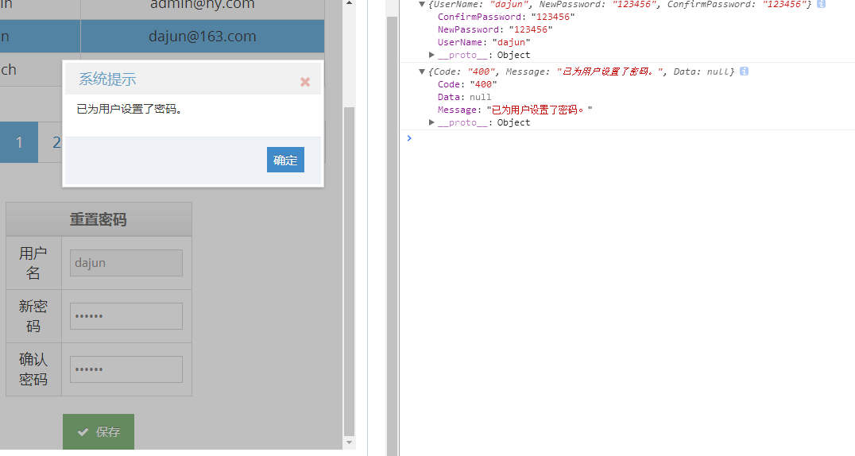 | 未通过 | 提示400错误：已为用户重置了密码（当前登录的用户是Admin）
 |  |  | NewPassword | 基本数据类型 | string | "123456"
 |  |  | ConfirmPassword | 基本数据类型 | string | "123456"
api/Account/Register | Post | BODY | UserName | 基本数据类型 | string | "test10" |  | 通过
 |  |  | Email | 基本数据类型 | string | "test10@qq.com"
 |  |  | Password | 基本数据类型 | string | "123456"
 |  |  | ConfirmPassword | 基本数据类型 | string | "123456"
api/Account/IsLogin?id={id} | Get | URL | id | 基本数据类型 | string | "" |  | 通过
api/Account/Logins | Get | URL | 无 |  |  |  |  | 通过
api/Account/SetRoles?userId={userId} | Post | BODY |  | 数组 | string[] | ["HRs","AccountAdmins"] |  | 未通过 | 出现错误，连错误码都没有 |  | 二测测试账号：王棣 密码：123456 用户Id:6b3c1d5b-e315-4fa9-9529-e9ec6ce163db 测试通过 且该账号权限可以正常运行 一测Userid属于Admin 测试未通过
 |  | URL | userId | 基本数据类型 | string | "1bbb5c5c-2359-4520-a674-ffad206e90e3"

UserInfomation
UserInfomation
接口名称 | 请求方式 | 传参方式 | 字段名 | 字段类型 | 数据类型 | 参数值 | 测试图例 | 是否测通 | 问题详细 | 检验 | 详述
api/UserInfomation/UserInfoSummarys?UserName={UserName}&Index={Index}&Count={Count}&UserState={UserState} | Get | URL | Index | 基本数据类型 | integer | 0 | 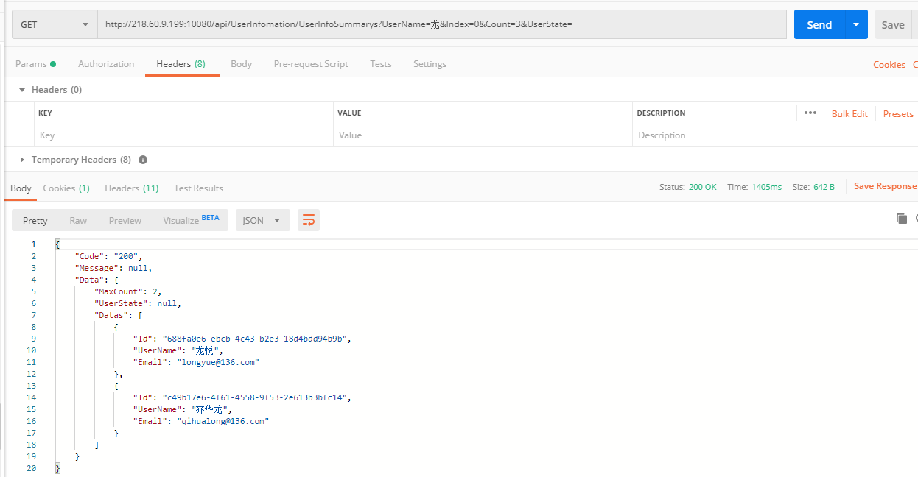 | 通过
 |  |  | UserName | 基本数据类型 | string | "龙"
 |  |  | Count | 基本数据类型 | integer | 3
 |  |  | UserState | 基本数据类型 | string | ""
api/UserInfomation/UserInfo?id={id} | Get | URL | id | 基本数据类型 | string | "1bbb5c5c-2359-4520-a674-ffad206e90e2" |  | 通过
api/UserInfomation/SetUserInfo | POST | BODY | Id | 基本数据类型 | string | "6e3f4ee5-f813-475e-88b5-6ddff23e09d0" | 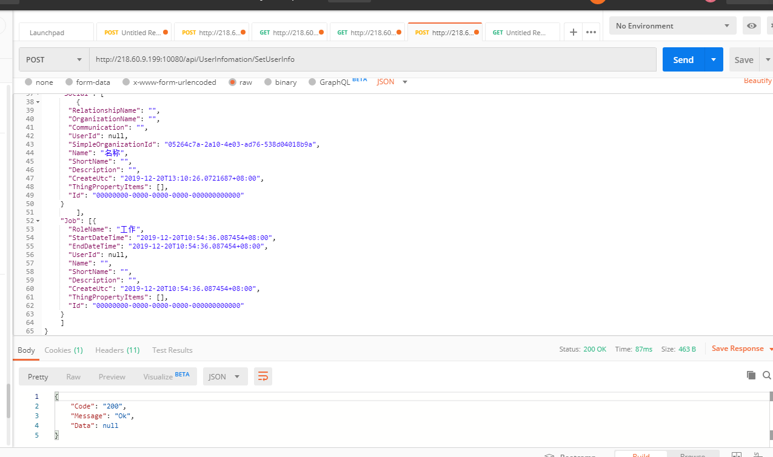 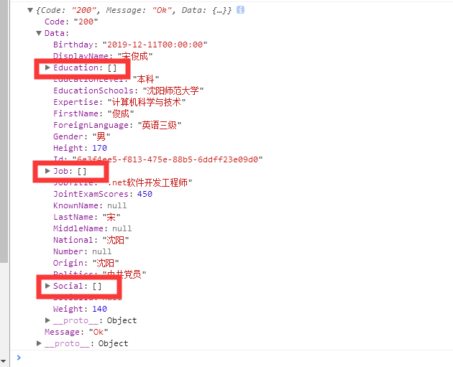 | 待确认 | 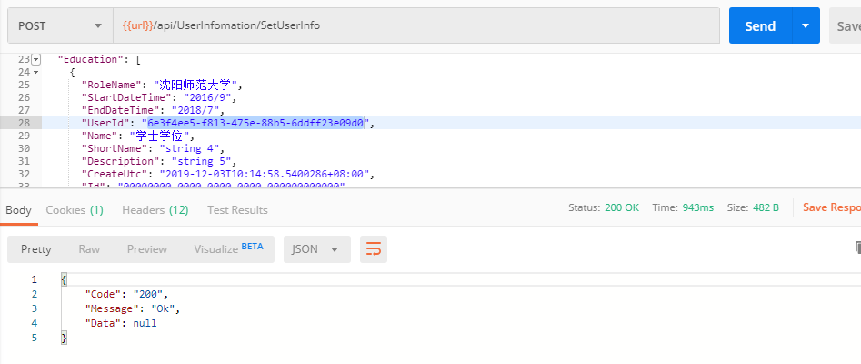 保存之后，在获取详细的接口中获取不到3个列表：受教育的经历集合、社会关系人集合、 工作经历集合。 | 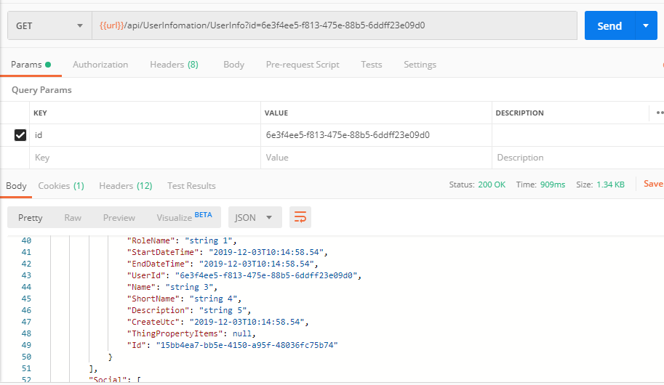 | UserId要遵循主外键约束，UserID表明了子表与用户信息表的关系，所以不能为空。 shortName等字段要符合字符格式长度，不符合会报错。 文档中UserId可选。实测UserId不填不会增加新的子表数据。且不报错。 测试数据为： { "Id": "6e3f4ee5-f813-475e-88b5-6ddff23e09d0", "DisplayName": "宋俊成", "KnownName": "橙子", "LastName": "宋", "FirstName": "俊成", "MiddleName": null, "Birthday": "1995/01/22", "Height": 175, "Weight": 140, "Number": "201912030701", "SocialId": "210105199501222216", "Gender": "男", "Origin": "沈阳", "National": "汉族", "Politics": "中共党员", "JointExamScores": 460.0, "ForeignLanguage": "英语四级", "JobTitle": null, "EducationSchools": "沈阳师范大学", "Expertise": "计算机科学与技术", "EducationLevel": "本科", "Education": [ { "RoleName": "沈阳师范大学", "StartDateTime": "2016/9", "EndDateTime": "2018/7", "UserId": "6e3f4ee5-f813-475e-88b5-6ddff23e09d0", "Name": "学士学位", "ShortName": "string 4", "Description": "string 5", "CreateUtc": "2019-12-03T10:14:58.5400286+08:00", "Id": "00000000-0000-0000-0000-000000000000" }, { "RoleName": "string 1", "StartDateTime": "2019-12-03T10:14:58.5400286+08:00", "EndDateTime": "2019-12-03T10:14:58.5400286+08:00", "UserId": "6e3f4ee5-f813-475e-88b5-6ddff23e09d0", "Name": "string 3", "ShortName": "string 4", "Description": "string 5", "CreateUtc": "2019-12-03T10:14:58.5400286+08:00", "Id": "00000000-0000-0000-0000-000000000000" } ], "Social": [ { "RelationshipName": "string 1", "OrganizationName": "string 2", "Communication": "string 3", "UserId": "6e3f4ee5-f813-475e-88b5-6ddff23e09d0", "Name": "sample string 5", "ShortName": "string 6", "Description": "string 7", "CreateUtc": "2019-12-03T10:14:58.5400286+08:00", "Id": "00000000-0000-0000-0000-000000000000" } ], "Job": [ { "RoleName": "string 1", "StartDateTime": "2019-12-03T10:14:58.5400286+08:00", "EndDateTime": "2019-12-03T10:14:58.5400286+08:00",
 |  |  | DisplayName | 基本数据类型 | string | "宋俊成"
 |  |  | KnownName | 基本数据类型 | string | null
 |  |  | LastName | 基本数据类型 | string | "宋"
 |  |  | FirstName | 基本数据类型 | string | "俊成"
 |  |  | MiddleName | 基本数据类型 | string | null
 |  |  | Birthday | 基本数据类型 | date | 2019-12-11
 |  |  | Height | 基本数据类型 | decimal number | 170
 |  |  | Weight | 基本数据类型 | decimal number | 140
 |  |  | Number | 基本数据类型 | string | null
 |  |  | SocialId | 基本数据类型 | string | null
 |  |  | Gender | 基本数据类型 | string | "男"
 |  |  | Origin | 基本数据类型 | string | "沈阳"
 |  |  | National | 基本数据类型 | string | "沈阳"
 |  |  | Politics | 基本数据类型 | string | "中共党员"
 |  |  | JointExamScores | 基本数据类型 | decimal number | 450
 |  |  | ForeignLanguage | 基本数据类型 | string | "英语三级"
 |  |  | JobTitle | 基本数据类型 | string | ".net软件开发工程师"
 |  |  | EducationSchools | 基本数据类型 | string | "沈阳师范大学"
 |  |  | Expertise | 基本数据类型 | string | "计算机科学与技术"
 |  |  | EducationLevel | 基本数据类型 | string | "本科"
 |  |  | Education | 数组 | SimpleOrganization[] | [ { "RoleName": "", "StartDateTime": "2019-12-20T13:10:26.0721687+08:00", "EndDateTime": "2019-12-20T13:10:26.0721687+08:00", "UserId": null, "Name": "名称", "ShortName": "", "Description": "", "CreateUtc": "2019-12-20T13:10:26.0721687+08:00", "ThingPropertyItems": [ ], "Id": "00000000-0000-0000-0000-000000000000" } ]
 |  |  | Social | 数组 | Contact[] | { "RelationshipName": "", "OrganizationName": "", "Communication": "", "UserId": null, "SimpleOrganizationId": "05264c7a-2a10-4e03-ad76-538d04018b9a", "Name": "名称", "ShortName": "", "Description": "", "CreateUtc": "2019-12-20T13:10:26.0721687+08:00", "ThingPropertyItems": [], "Id": "00000000-0000-0000-0000-000000000000" }
 |  |  | Job | 数组 | SimpleOrganization[] | [{ "RoleName": "工作", "StartDateTime": "2019-12-20T10:54:36.087454+08:00", "EndDateTime": "2019-12-20T10:54:36.087454+08:00", "UserId": null, "Name": "", "ShortName": "", "Description": "", "CreateUtc": "2019-12-20T10:54:36.087454+08:00", "ThingPropertyItems": [], "Id": "00000000-0000-0000-0000-000000000000" } ]
api/UserInfomation/AddToOrganization?userId={userId} | POST | BODY |  | 数组 | string[] | [ "34028C5D-C438-4250-AB2F-D77AF8C86EBF" ] | 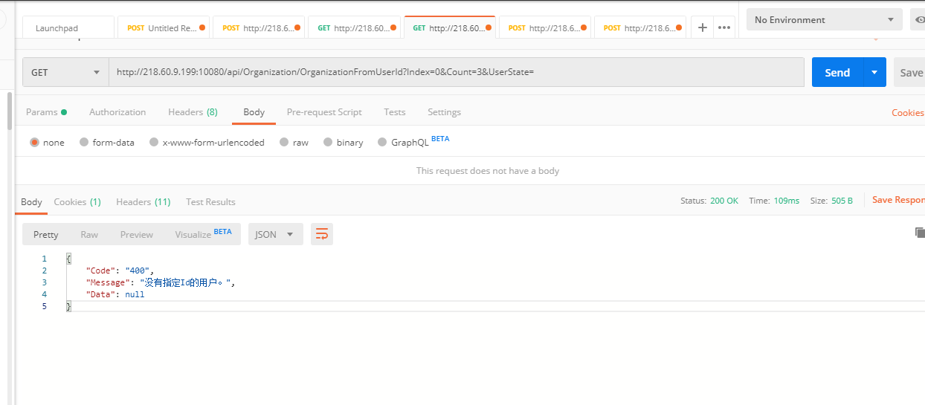 | 未通过 | 这个接口调成功了，但是查询这个用户所属组织机构的时候，提示400.没有指定Id的用户。登录的用户是fd1928ff-6041-4680-8e41-a566116b6558 | 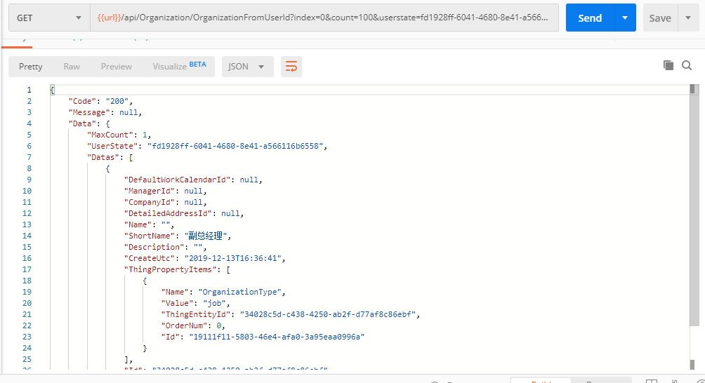 | 请求字符串：{{url}}/api/Organization/OrganizationFromUserId?index=0&count=100&userstate=fd1928ff-6041-4680-8e41-a566116b6558 UserState字段需要指定UserId
 |  | URL | userId | 基本数据类型 | string | "fd1928ff-6041-4680-8e41-a566116b6558"

Role
Role
接口名称 | 请求方式 | 传参方式 | 字段名 | 字段类型 | 数据类型 | 参数值 | 测试图例 | 是否测通 | 问题详细 | 检验 | 详细
api/Role/Roles | Get | 无 |  |  |  |  |  | 通过
api/Role/AddRole?roleName={roleName} | Post | URL | roleName | 基本数据类型 | string | "NewRole" |  | 未通过 | 找不到与请求 URI“http://218.60.9.199:10080/api/Role/AddRole”匹配的 HTTP 资源。 |  | 测试图例未表明请求为Post，在URL中传参。

Organization
Organization
接口名称 | 请求方式 | 传参方式 | 字段名 | 字段类型 | 数据类型 | 参数值 | 测试图例 | 是否测通 | 问题详细 | 检验 | 详细
api/Organization/Graph?rootId={rootId} | Get | URL | rootId | 基本数据类型 | string | "59586A06-5107-4456-82DE-6F7D1CD656C9" |  | 通过
api/Organization/Organization?Index={Index}&Count={Count}&UserState={UserState} | Get | URL | Index | 基本数据类型 | integer | 0 |  | 通过
 |  |  | Count | 基本数据类型 | integer | 3
 |  |  | UserState | 基本数据类型 | string | ""
api/Organization/SetOrganization | Post | BODY | 参数略 |  |  |  |  | 通过
api/Organization/AddRelationship | Post | BODY | 参数略 |  |  |  |  | 通过
api/Organization/DeleteRelationship | Post | BODY | 参数略 |  |  |  |  | 通过
api/Organization/OrganizationFromUserId?Index={Index}&Count={Count}&UserState={UserState} | Get | URL | Index | 基本数据类型 | integer | 0 | 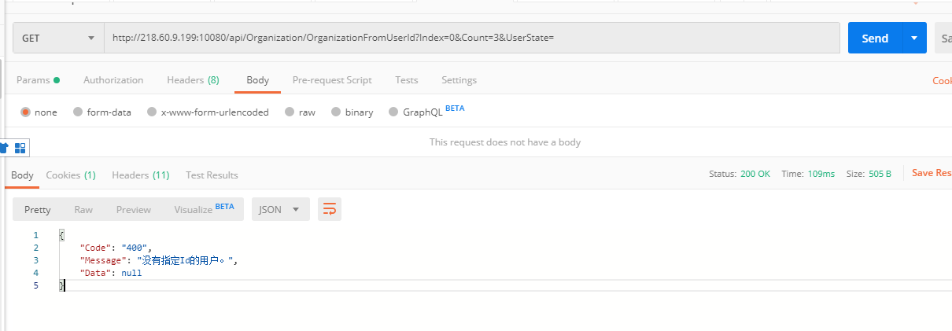 | 待确认 | 这个列表是对应api/UserInfomation/AddToOrganization?userId={userId}接口的吧，查不到数据，是因为那个接口不好使吗 | 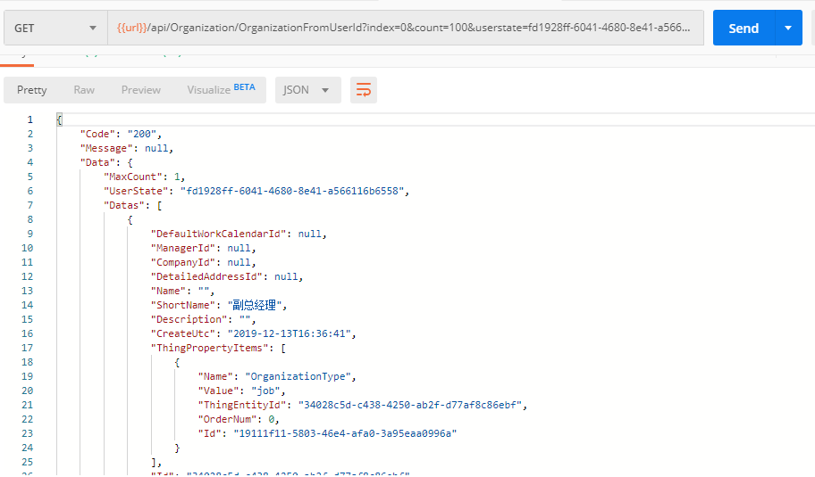 | 该接口请求用户所属的组织架构，UserId是必传的。需要将UserId放在UserState中传
 |  |  | Count | 基本数据类型 | integer | 3
 |  |  | UserState | 基本数据类型 | string | ""
api/Organization/UserInfoFromOrganizationId | Get | URL | Index | 基本数据类型 | integer | 0 |  | 待确认 | 出现错误 | 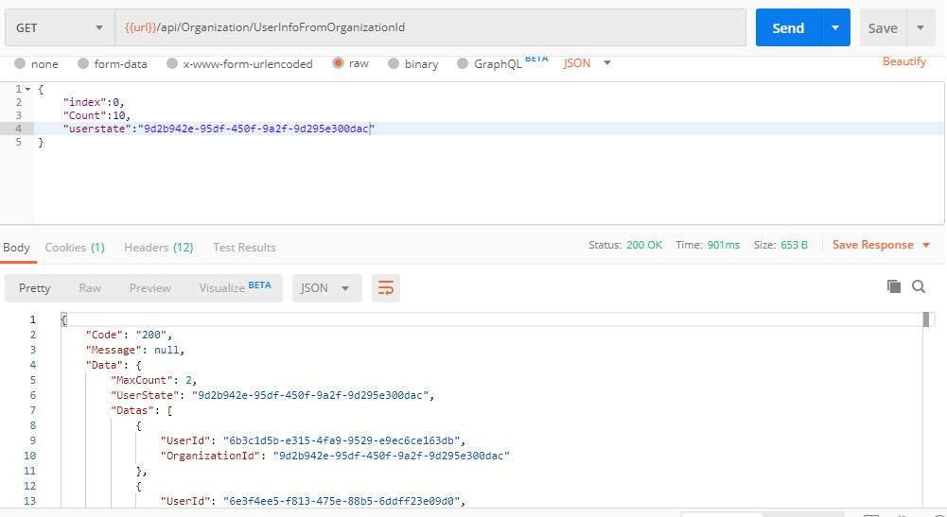 | 该接口查询指定组织机构内的用户列表，UserState需要传OrganizationId
 |  |  | Count | 基本数据类型 | integer | 3
 |  |  | UserState | 基本数据类型 | string | ""

BaseInfo
BaseInfo
接口名称 | 请求方式 | 传参方式 | 字段名 | 字段类型 | 数据类型 | 参数值 | 测试图例 | 是否测通 | 问题详细
api/BaseInfo/Address?NameOfLv1={NameOfLv1}&NameOfLv2={NameOfLv2}&NameOfLv3={NameOfLv3}&NameOfLv4={NameOfLv4}&NameOfLv5={NameOfLv5} | Get | URL | NameOfLv1 | 基本数据类型 | string |  |  | 未测试 | 这个设计合理吗？
 |  |  | NameOfLv2 | 基本数据类型 | string
 |  |  | NameOfLv3 | 基本数据类型 | string
 |  |  | NameOfLv4 | 基本数据类型 | string
 |  |  | NameOfLv5 | 基本数据类型 | string
api/BaseInfo/SetAddress | POST | BODY | PostalCode | 基本数据类型 | string |  |  | 未测试 | 这个设计合理吗？
 |  |  | ShortName | 基本数据类型 | string
 |  |  | NameOfLv1 | 基本数据类型 | string
 |  |  | NameOfLv2 | 基本数据类型 | string
 |  |  | NameOfLv3 | 基本数据类型 | string
 |  |  | NameOfLv4 | 基本数据类型 | string
 |  |  | NameOfLv5 | 基本数据类型 | string
 |  |  | Id | 基本数据类型 | string
api/BaseInfo/Companies?Index={Index}&Count={Count}&UserState={UserState} | Get | URL | Index | 基本数据类型 | integer | 0 | 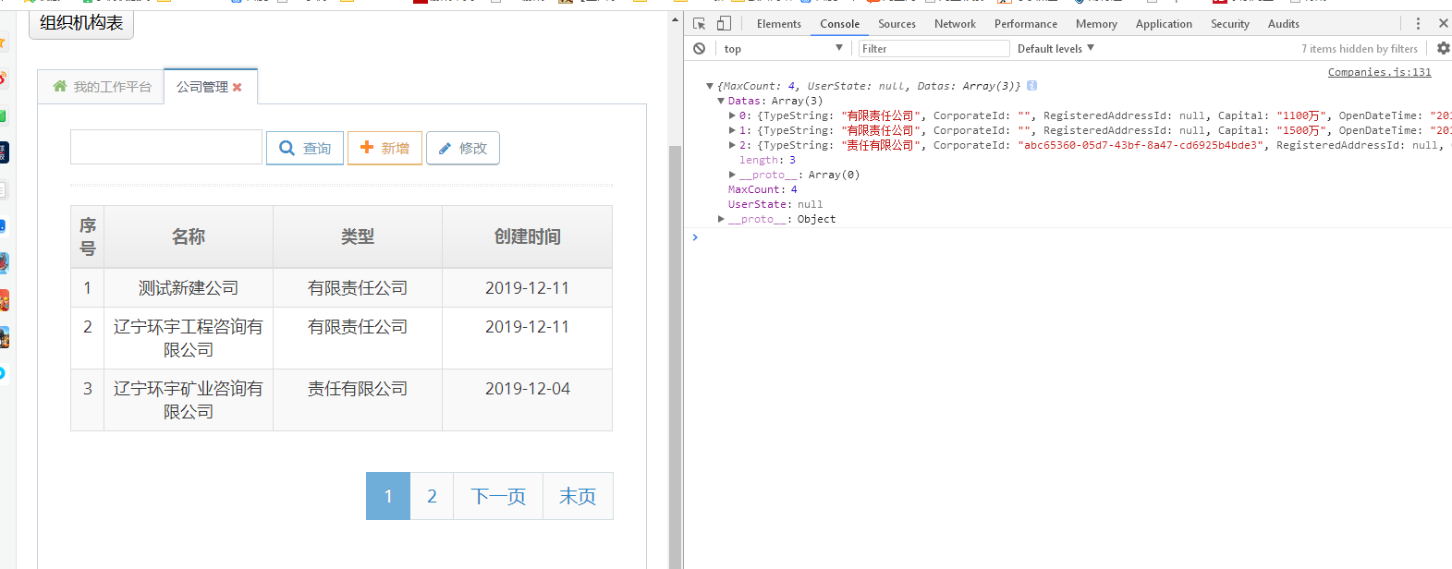 | 通过
 |  |  | Count | 基本数据类型 | integer | 3
 |  |  | UserState | 基本数据类型 | string | ""
GET api/BaseInfo/DetailedAddress?id={id} | Get | URL | id | 基本数据类型 | string |  |  | 未测试 | 这个设计合理吗？
api/BaseInfo/SetDetailedAddress | POST | BODY | AddressDictionaryId | 基本数据类型 | globally unique identifier |  |  | 未测试 | 这个设计合理吗？
 |  |  | Detailed | 基本数据类型 | string
 |  |  | DisplayName | 基本数据类型 | string
 |  |  | PostalCode | 基本数据类型 | string
 |  |  | Id | 基本数据类型 | globally unique identifier
GET api/BaseInfo/Company?id={id} | Get | URL | id | 基本数据类型 | string | "03a703ae-af92-48bd-91b4-becdd7eeab8f" | 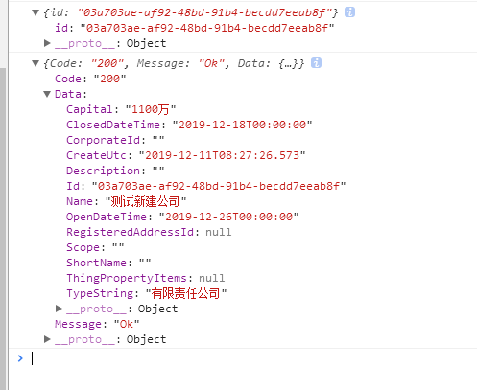 | 通过
api/BaseInfo/SetCompany | POST | BODY | TypeString | 基本数据类型 | string | "有限责任公司" | 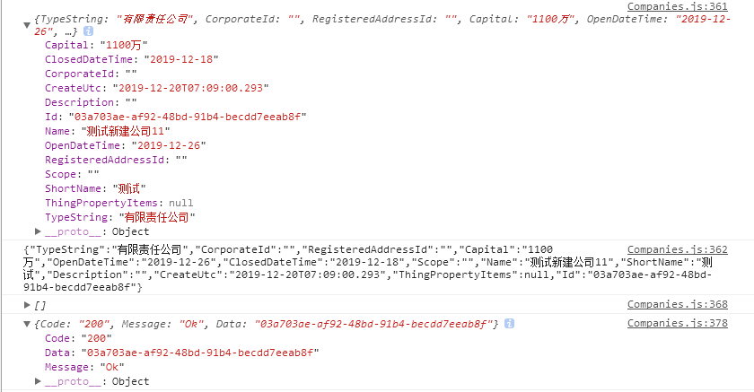 | 通过
 |  |  | CorporateId | 基本数据类型 | string | ""
 |  |  | RegisteredAddressId | 基本数据类型 | globally unique identifier | ""
 |  |  | Capital | 基本数据类型 | string | "1100万"
 |  |  | OpenDateTime | 基本数据类型 | date | 2019-12-26
 |  |  | ClosedDateTime | 基本数据类型 | date | 2019-12-28
 |  |  | Scope | 基本数据类型 | string | ""
 |  |  | Name | 基本数据类型 | string | "测试新建公司11"
 |  |  | ShortName | 基本数据类型 | string | "测试"
 |  |  | Description | 基本数据类型 | string | ""
 |  |  | CreateUtc | 基本数据类型 | date | 2019-12-20T07:09:00.293
 |  |  | ThingPropertyItems | 数组 | ThingPropertyItem[] | null
 |  |  | Id | 基本数据类型 | string | "03a703ae-af92-48bd-91b4-becdd7eeab8f"
api/BaseInfo/GetDefaultCalendar?Index={Index}&Count={Count}&UserState={UserState} | Get | URL | Index | 基本数据类型 | integer | 0 |  | 通过
 |  |  | Count | 基本数据类型 | integer | 3
 |  |  | UserState | 基本数据类型 | string | ""
api/BaseInfo/SetDefaulCalendar | POST | BODY | CalendarItem | 数据模型 | CalendarItem | { "Kind": 1, "Start": "2019-01-01T08:00:00", "End": "2019-01-01T17:00:00", "FlexibleTime": null, "LatetoLerance": "00:05:00", "PayFactor": 1, "MaxLerance": "01:00:00" } | 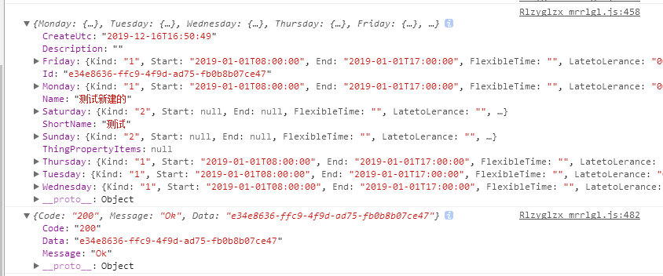 | 通过
 |  |  | OrganizationId | 基本数据类型 | globally unique identifier
 |  |  | Name | 基本数据类型 | string | "测试新建的"
 |  |  | ShortName | 基本数据类型 | string | "测试"
 |  |  | Description | 基本数据类型 | string | ""
 |  |  | CreateUtc | 基本数据类型 | date | 2019-12-16T16:50:49
 |  |  | ThingPropertyItems | 数组 | ThingPropertyItem[] | null
 |  |  | Id | 基本数据类型 | string | ""
api/BaseInfo/GetSpecialCalendar?Index={Index}&Count={Count}&UserState={UserState} | Get | URL | Index | 基本数据类型 | integer | 0 | 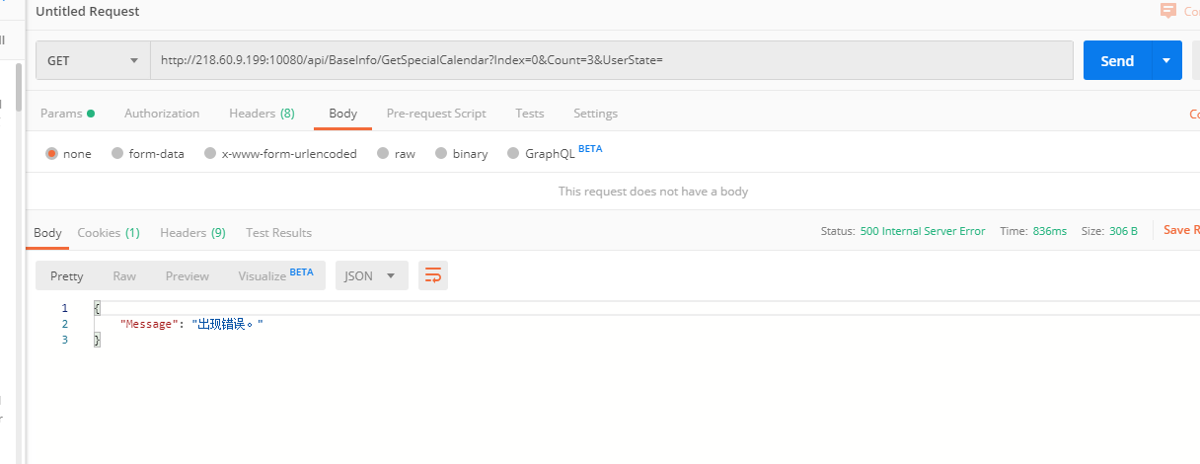 | 未通过 | 直接返回“出现错误”，连返回码都没有
 |  |  | Count | 基本数据类型 | integer | 3
 |  |  | UserState | 基本数据类型 | string | ""
api/BaseInfo/SetDefaulCalendar | POST | BODY | Monday | 数据模型 | CalendarItem | { "Kind": 1, "Start": "2019-01-01T08:00:00", "End": "2019-01-01T17:00:00", "FlexibleTime": null, "LatetoLerance": "00:05:00", "PayFactor": 1, "MaxLerance": "01:00:00" } |  | 未测试 | 将列表问题改完再测
 |  |  | Tuesday | 数据模型 | CalendarItem | { "Kind": 1, "Start": "2019-01-01T08:00:00", "End": "2019-01-01T17:00:00", "FlexibleTime": null, "LatetoLerance": "00:05:00", "PayFactor": 1, "MaxLerance": "01:00:00" }
 |  |  | Wednesday | 数据模型 | CalendarItem | { "Kind": 1, "Start": "2019-01-01T08:00:00", "End": "2019-01-01T17:00:00", "FlexibleTime": null, "LatetoLerance": "00:05:00", "PayFactor": 1, "MaxLerance": "01:00:00" }
 |  |  | Thursday | 数据模型 | CalendarItem | { "Kind": 1, "Start": "2019-01-01T08:00:00", "End": "2019-01-01T17:00:00", "FlexibleTime": null, "LatetoLerance": "00:05:00", "PayFactor": 1, "MaxLerance": "01:00:00" }
 |  |  | Friday | 数据模型 | CalendarItem | { "Kind": 1, "Start": "2019-01-01T08:00:00", "End": "2019-01-01T17:00:00", "FlexibleTime": null, "LatetoLerance": "00:05:00", "PayFactor": 1, "MaxLerance": "01:00:00" }
 |  |  | Saturday | 数据模型 | CalendarItem | { "Kind": 2, "Start": null, "End": null, "FlexibleTime": null, "LatetoLerance": null, "PayFactor": 1, "MaxLerance": "00:00:00" }
 |  |  | Sunday | 数据模型 | CalendarItem | { "Kind": 2, "Start": null, "End": null, "FlexibleTime": null, "LatetoLerance": null, "PayFactor": 1, "MaxLerance": "00:00:00" }
 |  |  | Name | 基本数据类型 | string | "测试新建的"
 |  |  | ShortName | 基本数据类型 | string | "测试"
 |  |  | Description | 基本数据类型 | string | ""
 |  |  | CreateUtc | 基本数据类型 | date | 2019-12-16T16:50:49
 |  |  | ThingPropertyItems | 数组 | ThingPropertyItem[] | null
 |  |  | Id | 基本数据类型 | string | "e34e8636-ffc9-4f9d-ad75-fb0b8b07ce47"
api/BaseInfo/SetThingProperties | POST | BODY | Name | 基本数据类型 | string |  |  | 未测试
 |  |  | Value | 基本数据类型 | string
 |  |  | ThingEntityId | 基本数据类型 | globally unique identifier
 |  |  | OrderNum | 基本数据类型 | integer
 |  |  | Id | 基本数据类型 | globally unique identifier

